상품제안서
머레이 올인원 OTG젠더 USB 3.0 + 8PIN + C타입 OTG2 32GB | 상품코드: F26996

 |  |  |  |  |  |  | 02-412-0044 | www.easy1.co.kr
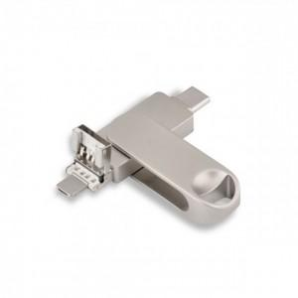

【상세/제작정보】 | 기본수량 미만 인쇄시 비용 추가. 레이저인쇄 판비 별도 추가.

【인쇄/포장옵션】 | 레이저, 개별인쇄 / 포장지포장

【공급단가】 | 수량 | 50~ | 100~ | 500~ | 1,000~ | 2,000~
*VAT별도 | 32 | 19,500원 | 19,180원 | 18,720원 | 18,250원 | 17,940원
 | 64 | 20,750원 | 20,410원 | 19,920원 | 19,420원 | 19,090원

【상품 URL】 | http://www.easy1.co.kr/src/goods_detail.php?gdno=26996

